상품제안서
삼성 매직 25W PD 초고속충전 보조배터리 10000mAh | 상품코드: F00938

 |  |  |  |  |  |  | 02-412-0044 | www.easy1.co.kr
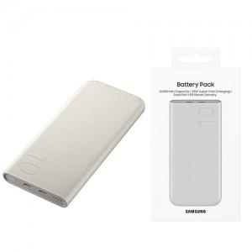

【상세/제작정보】 | 편안하면서도 스타일리시한 디자인

【인쇄/포장옵션】 | 풀칼라 / 포장지포장

【공급단가】 | 수량 | 50~ | 100~ | 500~ | 1,000~ | 2,000~
*VAT별도 | 단가 | 42,000원 | 41,300원 | 40,250원 | 39,540원 | 38,500원

【상품 URL】 | https://dev.easy1.co.kr:443/src/goods_detail.php?gdno=938

